表示形式の分類
表示形式の分類

入力したデータ | 1234.567

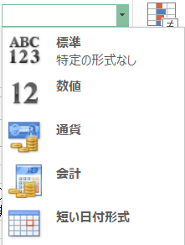
 |  | ※文字列以外は右揃え（数値データとして数式でも扱える）
分類 | 設定結果 |  |  | ←ホームタブの数値グループのボタンにないものは
標準 | 1234.567 |  |  | 数値グループのプルダウンメニューから選択する
数値 | 1235
通貨 | ¥1,235 | 通貨記号の位置は数値の桁数で変化
会計 | ¥1,235 | 通貨記号の位置は数値の桁数で不変
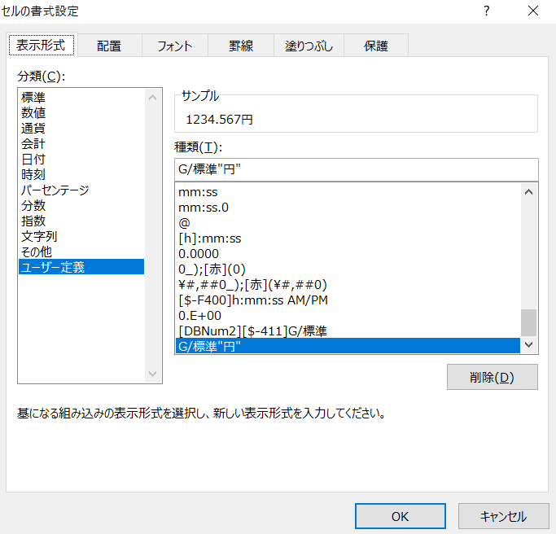
日付 | 1903-05-18 13:36:28 | 短い日付形式 （1900/1/1を１として、1日経過で１増加）
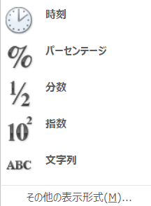
時刻 | 1903-05-18 13:36:28
パーセンテージ | 123457%
分数 | 1234.567
指数 | 1234.567
文字列 | 1234.567 | 文字列は左揃えになる
その他（大字） | 1234.567
ユーザー定義 | 1234.567円 | 「1234.567円」とセルに打ち込んでしまうと、 文字列扱いになってしまうので演算できなくなる 演算したいときは、ユーザー定義を活用する | → | →

